关于中差评价和收货时间
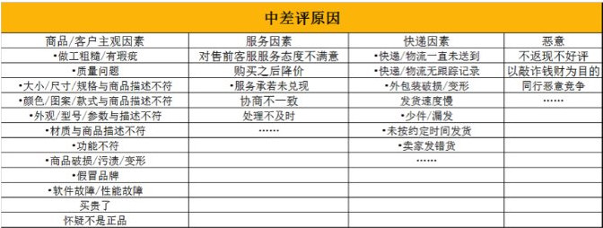
序号 | 问题类型 | 问题解答
1 | 自动确认收货时间 | 1、虚拟商品默认发货以后就会自动确认收货
 |  | 2、实物品，如果物流方式是快递（如EMS、圆通）自商品是“卖家已发货”状态的10天后，系统确认自动收货；如果选择的是平邮则。自“卖家已发货”状态起的30天内，系统会自动确认收货
2 | 多少天内可以对评价修改 | 中差评在评价后30天内可以修改
3 | 评价显示 | C店显示180内的评价记录，而商城则显示2年内的评价记录
4 | 中差评处理步骤 | 1、联系核实（尽量在旺旺或者咚咚上，并且做好相关的截图，保留证据）
 |  | 2、核实情况；3、安抚道歉；4、协调方案；跟进处理；备案登记
5 | 售后处理一般常见情况 | 1、客服态度问题；2、问题跟进不及时；3、售后客服无处理权限；4、售后评价回复问题
6 | 售后的相关权限 | 1、有权处理退款；2、审核售后订单；3、明确相关产品的赔付额度。
7 | 中差评处理技巧 | 1、开通中差评短信提醒，及时知道情况，快速处理；2、售后评价回复根据不同情况进行描述（如 是我们的错，则直接表示道歉，并说明我们有良好的售后服务方式；如是客户的错，则先描述客户的错误 然后再道歉再描述我们售后的方式，比如有运费险，15天免费退换）

